WEIBULL_Mín
1999 | 0.346 | Q méd | 0.42 |  | H0 | 0.2777757913
2000 | 0.341 | Desv pad | 0.12 |  | H1 | 0.3132617714
2001 | 0.429 | TR | 10.00 |  | H2 | 0.0575670910
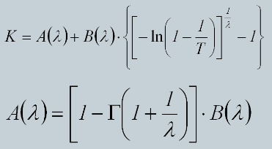
2002 | 0.396 | G | -0.27778865541 | coef assimetria | H3 | -0.0013038566
2003 | 0.410 | λ | 5.1235575882 |  | H4 | -0.0081523408
2004 | 0.541 | Ln Γ | 0.49588637729
2005 | 0.331 | Γ | 2.016590989
2006 | 0.161 | B | -0.34140935365
2007 | 0.146 | A | 0.48144964353
2008 | 0.314 | K | 0.81583827673
2009 | 0.486 | Q 7, 10 | 0.518 | m³/s
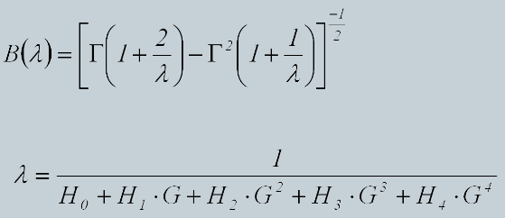
2010 | 0.499
2011 | 0.439
2012 | 0.575
2013 | 0.462
2014 | 0.508
2015 | 0.424
2016 | 0.438
2017 | 0.424
2018 | 0.425
2019 | 0.388
2020 | 0.422
2021 | 0.452
2022 | 0.442
2023 | 0.498
2024 | 0.721

